Накладная-№3
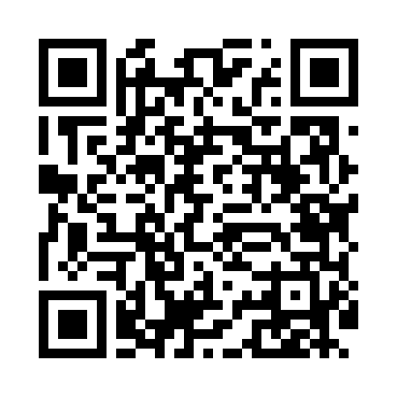
Номер товарно-транспортной накладной: |  |  | Торговый представитель: Amriyev Muhammad
Поставщик: Toshkent falcon fly 2 |  |  | Телефон торгового представителя: +998972880505
Дата отгрузки: 13.11.2025 |  |  | Контрагент: """" Klient
Дата консигнации: |  |  | Адрес:
Доставщик: |  |  | Телефон:
Телефон доставщика:
Время заказа: 13.11.2025 11:26:00
№ | Штрих-код | Название товаров (работ,услуг) | Количество | Количество в кейсе | Цена | Сумма
 |  |  | 35 |  |  | 145.7
1 | 6920240023420 | Коврики напольные для ванной комнаты 50*80CM XP-23-42 | 7 | 7 шт. | 4.30 | 30.10
2 | 6920240023475 | Коврики напольные для ванной комнаты В большо й каропке 60 шт50*80CM XP-23-47 | 10 | 10 шт. | 3.70 | 37
3 | 6920240023499 | Коврики напольные для ванной комнаты 50*80CM XP-23-49 | 12 | 12 шт. | 4.70 | 56.40
4 | 6920240023956 | Коврики напольные для ванной комнаты 60*90CMU 60*50CM XP-23-95 | 6 | 6 шт. | 3.70 | 22.20
Итого: 145.7$|->UZS: 1,821,250.00

